Worksheet
Изображение* | ID | Код | Артикул* | Название товара* | Цена, руб.* | Основной | Удаленный | В пути | 0 | Ваш заказ
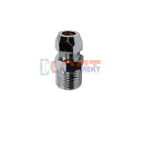 | 825376 | GPS-150017 | PV15 | соединитель для жесткой подводки 1/2нар х 10мм | 145.88 руб. | >10 | 0 | 0 | шт |  | 0
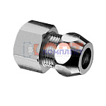 | 825377 | GPS-150018 | PV16 | соединитель для жесткой подводки 1/2вн х 10мм | 184.18 руб. | 7 | 0 | 0 | шт |  | 0
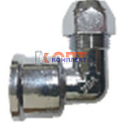 | 825378 | GPS-150019 | PV17 | угольник для жесткой подводки 1/2вн х 10мм | 215.18 руб. | 6 | 0 | 0 | шт |  | 0
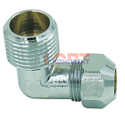 | 825379 | GPS-150020 | PV18 | угольник для жесткой подводки 1/2нар х 10мм | 184.18 руб. | 6 | 0 | 0 | шт |  | 0
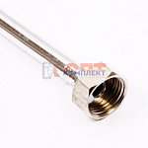 | 824882 | GPS-150011 | TL50 | трубка медная хром жесткая 1/2 вн-вн 50cм (1/50шт) | 362.89 руб. | >10 | 0 | 0 | шт |  | 0
 | 824883 | GPS-150012 | TL60 | трубка медная хром жесткая 1/2 вн-вн 60cм (1/50шт) | 406.65 руб. | >10 | 0 | 0 | шт |  | 0
 | 824884 | GPS-150013 | TL80 | трубка медная хром жесткая 1/2 вн-вн 80cм (1/50шт) | 496.00 руб. | 10 | 0 | 0 | шт |  | 0
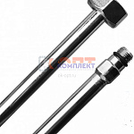 | 824885 | GPS-150014 | TL50A | трубка медная хром жесткая 1/2 вн-М10 50cм (1/50шт) | 370.18 руб. | 0 | 0 | 0 | шт |  | 0
 | 824886 | GPS-150015 | TL60A | трубка медная хром жесткая 1/2 вн-М10 60cм (1/50шт) | 413.94 руб. | 10 | 0 | 0 | шт |  | 0
 | 824887 | GPS-150016 | TL80A | трубка медная хром жесткая 1/2 вн-М10 80cм (1/50шт) | 503.30 руб. | 10 | 0 | 0 | шт |  | 0

